【1】ファイルレイアウト
ファイルレイアウト
"変更区分","消除の異動日","個人番号（マイナンバー）","自治体別本人キー","検診対象者番号","氏名","氏名カナ","住所","生年月日","性別","不開示フラグ","検診管理番号1","受診年度1","検診実施日1","検診管理番号2","受診年度2","検診実施日2","検診管理番号3","受診年度3","検診実施日3"
"1","","123456789012 ","1234567890 ","abcdefghij0123456789abcdefghij0123456789abcdefghij0123456789ABC1","愛知春子","アイチハルコ","愛知県B市A町一丁目1番1号Aマンション101号室","1985-01-01","2","false","2222222222","2025","2025-09-25","3333333333","","","","",""
"2","2025-09-07","223456789013 ","1234567891 ","abcdefghij0123456789abcdefghij0123456789abcdefghij0123456789ABC2","佐藤夏子","サトウナツコ","愛知県B市A町一丁目1番1号Aマンション102号室","1985-12-01","2","","","","","","","","","",""
"1","","223456789014 ","1234567892 ","abcdefghij0123456789abcdefghij0123456789abcdefghij0123456789ABC3","田中太郎","タナカタロウ","愛知県B市A町一丁目1番1号Aマンション103号室","1985-05-11","1","false","1111111111","2025","2025-08-25","2222222222","2025","2025-11-25","3333333333","2025","2025-12-25"
"1","","223456789015 ","1234567893 ","abcdefghij0123456789abcdefghij0123456789abcdefghij0123456789ABC4","鈴木 涼子","スズキ リョウコ","愛知県B市A町一丁目1番1号Aマンション104号室","1985-09-07","2","true","1111111111","2025","2025-08-25","2222222222","2025","2025-11-25","3333333333","2025","2025-12-25"

 | 【補足】
 | 黒字： PMH内で処理を行うため情報。項目名（ヘッダ）に従って対応する設定値を記載する。
 | 青字： 対象者個人に係る情報。本設計書「【2】データ項目定義」に定められた項目名（ヘッダ）に従って対応する対象者の情報を記載する。
 | 赤字： 受診する自治体検診に関する予定情報を記載する。

【2】データ項目定義
ファイル仕様書 /File Specification |  | システム名 /System Name |  | サブシステム名 /Subsystem Name |  |  |  |  | 版数 /Ver.No. | 作成日 /Creation Date | 2025-06-19 |  | 作成者 /Created by | 富士通
 |  | 自治体検診 |  | - |  |  |  |  | 1.00 | 更新日 /Updated Date | 2025-06-19 |  | 更新者 /Updated by | 富士通
ファイルID /File ID |  | - |  | ファイル名 /File Name | 自治体検診対象者情報登録用ファイル |  |  |  |  |  |  |  | 種別 /Type | CSV
編集仕様 /modification specification |  | ファイル名称：自治体検診対象者情報登録用ファイル設計書 ファイル形式：CSV 文字集合：JIS X 0213（JIS第一水準～JIS第四水準漢字） 文字コード：ISO/IEC 10646 文字符号化形式：UTF-8 ファイル概要："自治体単位の自治体検診対象者情報を記載したCSVファイル。 自治体からPMHへ自治体検診対象者情報の手動登録をするために自治体担当者がPMH画面上にアップロードする。 本設計書で定義するCSVファイルはCSVファイルの標準仕様(RFC4180)に準拠すること。" 区切り文字：半角カンマ(,)
No. | 項目ID /Item ID | 項目名 /Item Name | 繰返し数 /No. of Repetitions | 型 /Type | 桁数 /No. of Digits |  | ファイル項目桁数 /File Item No. Digits |  | バイト数 /No. of Bytes | 数値範囲 /Numeric Range |  | 必須 /Required | 項目説明 /Item Description | 備考 /Remarks

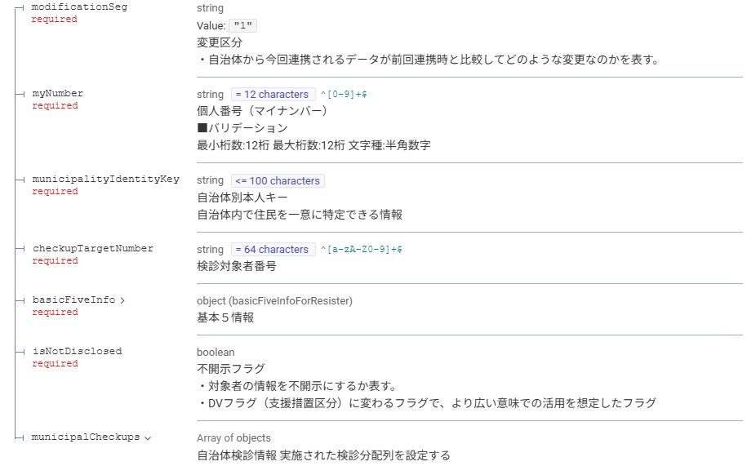
 |  |  |  |  | 全体 /Integer | 小数 /Decimal | 全体 /Integer | 小数 /Decimal |  | 最小 /Minimum | 最大 /Maximum
1 | modification_seg | 変更区分 | 1 | string（固定） | 1 | 0 | 1 | 0 | 1 |  |  | ○ | ・自治体から今回連携されるデータが前回連携時と比較してどのような変更なのかを表す。 ●コード値 1:登録/更新 2:削除 ●コード値説明 1:登録/更新 ・自治体検診対象者として自治体に登録されたことを契機に、PMHに自治体検診対象者情報を新規に登録する。その際、マイナンバー等を基に検索を行い既に自治体内に当該自治体検診対象者のデータが存在する場合、更新する。 ・想定される利用ケースは以下の通り。 (1)検診対象者として登録したい場合 (2)対象者情報を更新したい場合（自治体内転居による住所変更、氏名変更等） (3)対象者の自治体検診を追加・削除したい場合 (4)対象者の検診実施日を追加・削除をしたい場合 2:削除 ・自治体検診対象者として自治体から消除されたことを契機に、PMHに登録している自治体検診対象者情報を消除する。また、「消除の異動日」を更新したい場合は、再送することで更新する。 ・想定されるケースは以下の通り。 (1)「転出」および「死亡」した場合 (2)誤登録をした場合 |  |  | 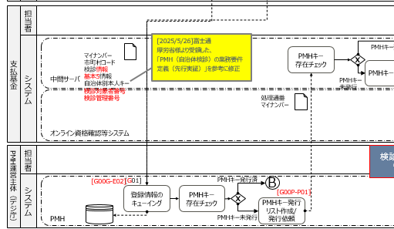
2 | transfer_date_of_deletion | 消除の異動日 | 1 | date（固定） | 10 | 0 | 10 | 0 | 10 |  |  | - | ・変更区分が「1:登録/更新」の場合は、使用しない。 ・変更区分が「2:削除」の場合は、受診者がその自治体から消除される異動日。住基の基本データリスト「消除の異動年月日」を記載する。（ex. 転出日、死亡日） | ・変更区分が「2:削除」の場合は、必須とする。 ・書式：YYYY-MM-DD
3 | my_number | 個人番号（マイナンバー） | 1 | string（固定） | 12 | 0 | 12 | 0 | 48 |  |  | 〇 | ■バリデーション 半角数字のみ
4 | municipality_identity_key | 自治体別本人キー | 1 | string（可変） | 100 | 0 | 100 | 0 | 400 |  |  | 〇 | 自治体内で住民を一意に特定できる情報
64
5 | checkup_target_number | 検診対象者番号 | 1 | string（固定） | 64 | 0 | 64 | 0 | 256 |  |  | 〇 | 自治体内の自治体検診の対象者を一意に特定する番号
6 | name | 氏名 | 1 | string（可変） | 100 | 0 | 100 | 0 | 400 |  |  | 〇
7 | name_kana | 氏名カナ | 1 | string（可変） | 100 | 0 | 100 | 0 | 400 |  |  | 〇
8 | address | 住所 | 1 | string（可変） | 500 | 0 | 500 | 0 | 2000 |  |  | 〇
9 | dateOfBirth | 生年月日 | 1 | date（固定） | 10 | 0 | 10 | 0 | 10 |  |  | 〇 |  | ・生年月日不詳の場合"1900-01-01"を記載する。 ・書式：YYYY-MM-DD
10 | sex | 性別 | 1 | string（固定） | 1 | 0 | 1 | 0 | 1 |  |  | 〇 | ●コード値 0:不明 1:男 2:女
11 | is_not_disclosed | 不開示フラグ | 1 | boolean（固定） | - | - | - | - | - |  |  | - | ・対象者の情報を不開示にするか表す。 ・DVフラグ（支援措置区分）に変わるフラグで、より広い意味での活用を想定したフラグ ●設定値 false:開示 true:不開示 | ・変更区分が「1:登録/更新」の場合は、必須とする。
64
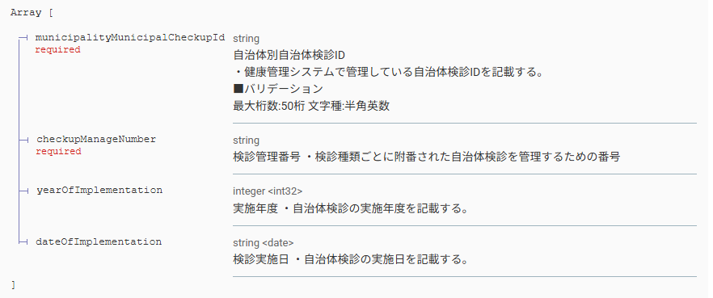
12 | checkup_manage_number | 検診管理番号（複数） | 10 | string（可変） | 100 | 0 | 100 | 0 | 400 |  |  | - | 検診種類ごとに附番された自治体検診を管理する番号 |  | ※上限指定の要件はないが、一旦10件までとする
13 | year_of_implementation | 受診年度（複数） | 10 | integer（固定） | 4 | 0 | 4 | 0 | 4 |  |  | - | 検診を受診する年度 |  | ※上限指定の要件はないが、一旦10件までとする
14 | date_of_implementation | 検診実施日（複数） | 10 | date（固定） | 10 | 0 | 10 | 0 | 10 |  |  | - | ・自治体検診の実施日を記載する。 ・複数列設定する場合は、項目名（ヘッダ）の末尾に通し番号を付与すること。 （ex. 検診実施日1） ※具体例は【1】ファイルレイアウト、【3】CSVサンプルシートを参照 | ・受診者ごとに予定している検診情報の分だけ列を追加で設定する。 ・書式：YYYY-MM-DD | ※上限指定の要件はないが、一旦10件までとする

【3】CSVサンプル
【凡例】
黒字：PMH内で処理を行うため情報。項目名（ヘッダ）に従って対応する設定値を記載する。
青字：対象者個人に係る情報。項目名（ヘッダ）に従って対応する対象者の情報を記載する。 赤字：受診する自治体検診に関する予定情報を記載す

 |  |  |  |  |  |  |  |  |  | 受診者ごとに実施した検診情報分を設定する。
変更区分 | 消除の異動日 | 個人番号（マイナンバー） | 自治体別本人キー | 検診対象者番号 | 氏名 | 氏名カナ | 住所 | 生年月日 | 性別 | 不開示フラグ | 検診管理番号1 | 受診年度1 | 検診実施日1 | 検診管理番号2 | 受診年度2 | 検診実施日2 | 検診管理番号3 | 受診年度3 | 検診実施日3
1 |  | 123456789012 | 1234567890 | abcdefghij0123456789abcdefghij0123456789abcdefghij0123456789ABC1 | 愛知春子 | アイチハルコ | 愛知県B市A町一丁目1番1号Aマンション101号室 | 1985-01-01 | 2 | false | 2222222222 | 2025 | 2025-09-25 | 3333333333
2 | 2025-09-07 | 223456789013 | 1234567891 | abcdefghij0123456789abcdefghij0123456789abcdefghij0123456789ABC2 | 佐藤夏子 | サトウナツコ | 愛知県B市A町一丁目1番1号Aマンション102号室 | 1985-12-01 | 2
1 |  | 223456789014 | 1234567892 | abcdefghij0123456789abcdefghij0123456789abcdefghij0123456789ABC3 | 田中太郎 | タナカタロウ | 愛知県B市A町一丁目1番1号Aマンション103号室 | 1985-05-11 | 1 | false | 1111111111 | 2025 | 2025-08-25 | 2222222222 | 2025 | 2025-11-25 | 3333333333 | 2025 | 2025-12-25
1 |  | 223456789015 | 1234567893 | abcdefghij0123456789abcdefghij0123456789abcdefghij0123456789ABC4 | 鈴木 涼子 | スズキ リョウコ | 愛知県B市A町一丁目1番1号Aマンション104号室 | 1985-09-07 | 2 | true | 1111111111 | 2025 | 2025-08-25 | 2222222222 | 2025 | 2025-11-25 | 3333333333 | 2025 | 2025-12-25

